Sheet1
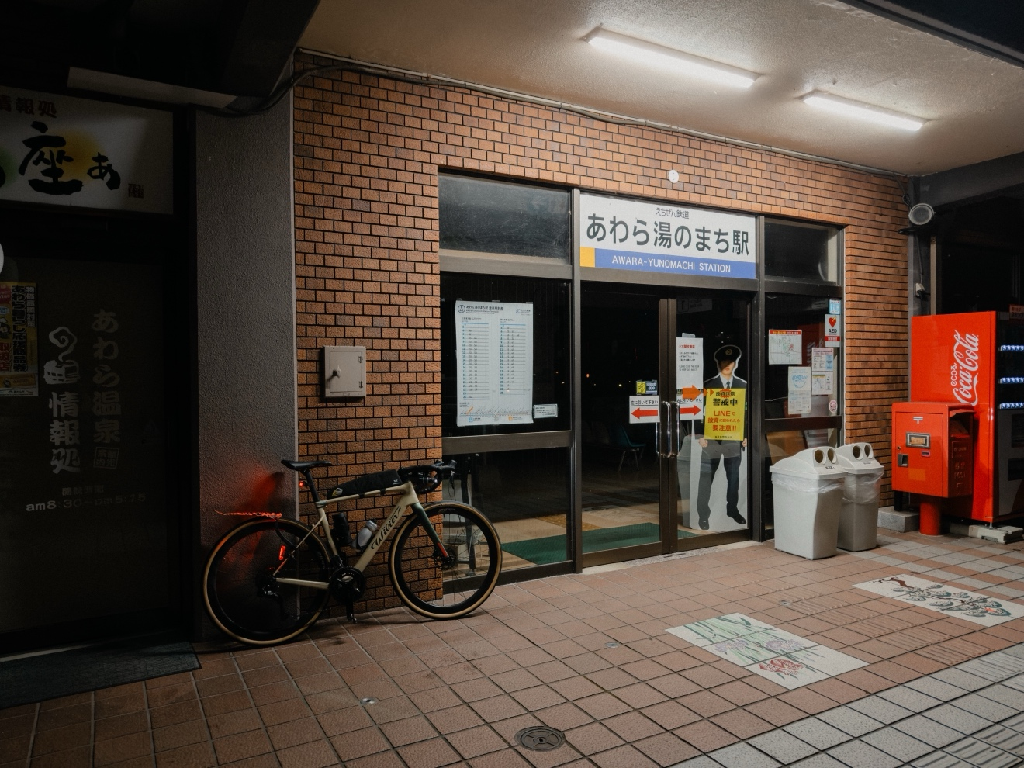
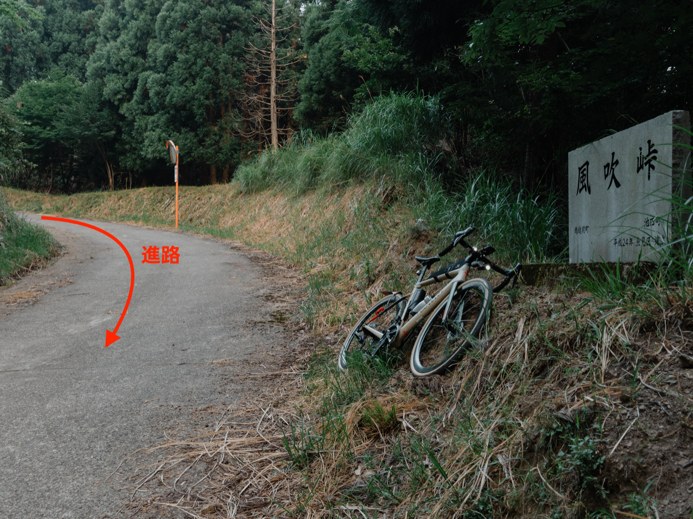
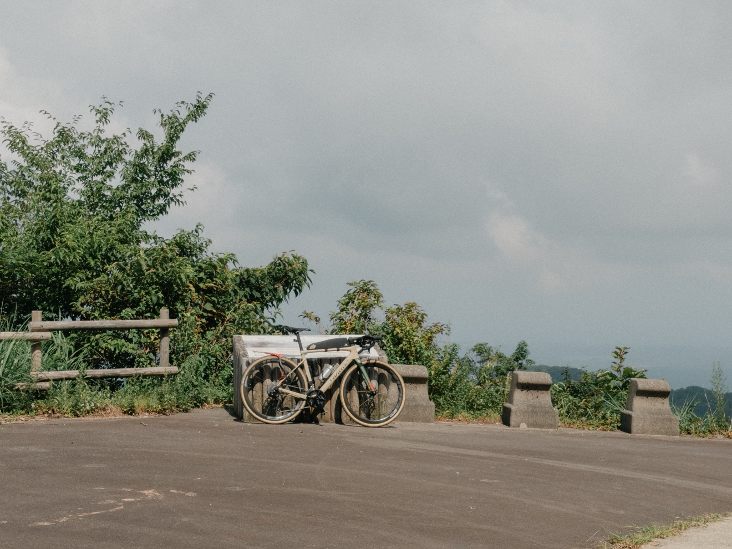
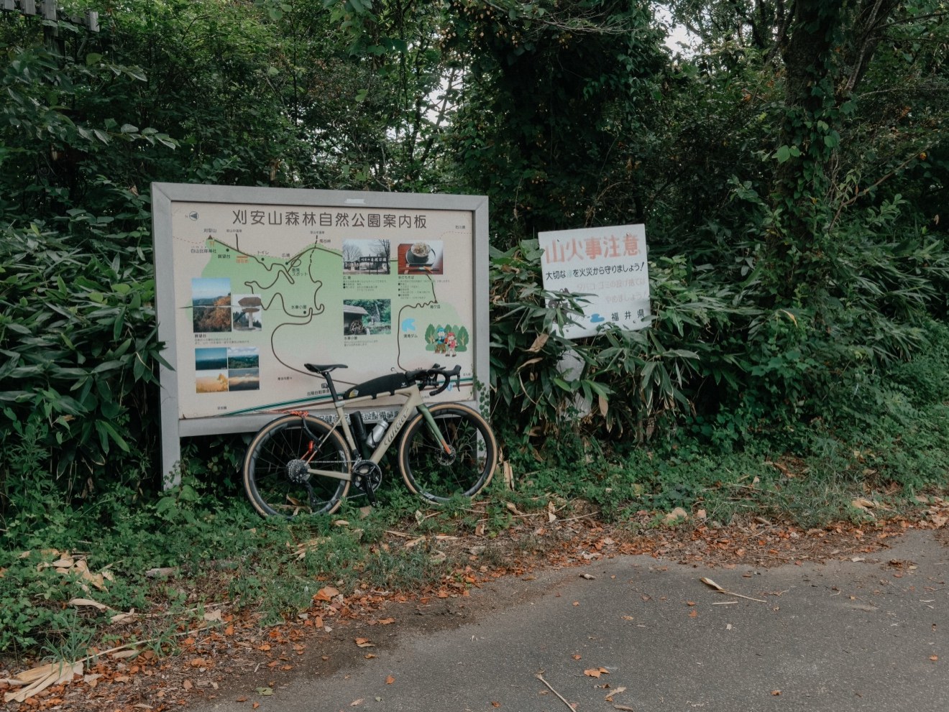
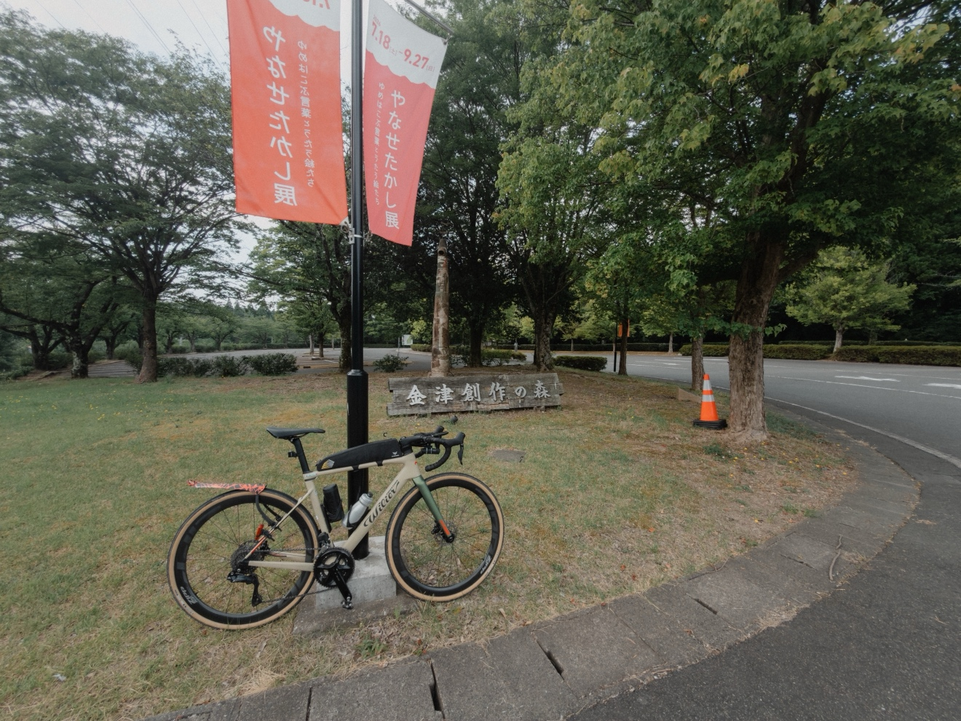
 |  |  | 2026BRM802近畿200km丸岡 |  |  |  |  |  | 2026-08-02
 |  |  |  |  |  |  |  |  | 0:00スタート
 | 形状 | 信号 | ポイント | 標識 | 現在地からの進行先 |  | 現在地までの |  | 備考 | PC間
 |  |  |  |  | 方角 | 道路 | 区間 | 合計
1 |  |  | 坂井市丸岡総合福祉保健センター（霞の郷温泉） |  |  | 市道 | 0.0 |  | 0:30クローズ 西へ
2 | ╋ | S | 池口 |  | 斜め右 | 市道 | 5.8 | 5.8 | 直進はできません 池口（交差点） で斜め右方向に進む
3 | ╋ |  |  |  | 左折 | 市道 | 0.3 | 6.1 | 左折して踏切を渡る 県道9号 に向かう
4 | ╋ | S | 安光 |  | 右折 | K9 | 0.1 | 6.2
5 | ╋ | S | あわら市役所前 |  | 左折 | 市道 | 2.4 | 8.6
6 | ┳ | S |  |  | 右折 | K29 | 0.8 | 9.4
7 | ╋ | S | 坂ノ下 |  | 左折 | 市道 | 0.8 | 10.2
8 | ╋ | S | 宮王 |  | 左折 | 市道 | 0.6 | 10.8
9 | I |  | フォトコントロール1 あわら湯のまち駅 |  | 左側 | 市道 | 2.0 | 12.8 | あわら湯のまち駅に着たことを証明する写真を撮影すること。 チェック後直進 | 12.8
10 | ╋ |  |  |  | 左折 | R305 | 3.2 | 16.0 | 左折して官庁通り/​国道305号に入る
11 | Y | S | 三国東５丁目 |  | 斜め右 | R305 | 0.3 | 16.3
12 | ┳ |  |  |  | 左折 |  | 9.5 | 25.8
13 | ╋ | S | 柳原 |  | 右折 | R305 | 0.2 | 26.0 | 右手前ファミリーマート
14 | ┃ |  | PC1 ファミリーマート 越前くりや店 |  | 右側 | R305 | 33.4 | 59.4 | 目安通過時間/ 01:44 ～ 03:57 レシート取得して通過時間を自分で記入。（写真でも可） チェック後 直進 | 46.6
15 | ┳ |  |  |  | 左折 | R305 | 1.3 | 60.7
16 | Y | S | 河野 |  | 斜め左 | R305 | 13.5 | 74.2 | この先からは鹿が多い
17 | ┳ |  |  |  | 左折 | R365 | 13.1 | 87.3 | 左折して国道365号に入る (越前市/​国道8号/​南条 の表示)
18 | ╋ | S | 南条駅入口 |  | 右折 | K203 | 1.3 | 88.6
19 | ╋ |  |  |  | 右折 | 市道 | 0.7 | 89.3
20 | ╋ |  | PC2 ファミリーマート 南条ＳＡ上り店 |  |  | 市道 | 0.3 | 89.6 | 目安通過時間/ 02:39 ～ 06:00 レシート取得して通過時間を自分で記入。（写真でも可） チェック後 左折 | 30.2
21 | ┣ |  |  |  | 右折 | 市道 | 0.1 | 89.7 | 暗くてわかりづらい
22 | ┳ |  |  |  | 左折 | 市道 | 0.4 | 90.1
23 | ╋ |  |  |  | 左折 | K137 | 1.3 | 91.4
24 | ╋ |  |  |  | 右折 | 市道 | 2.6 | 94.0
25 | ┳ |  |  |  | 左折 | R476 | 1.7 | 95.7
26 | Y |  |  |  | 斜め右 | 今庄池田線 | 7.2 | 102.9 | ここから風吹峠
27 | ┃ |  | フォトコントロール2 風吹峠 |  | 左側 | 今庄池田線 | 4.0 | 106.9 | 風吹峠 記念碑と自転車を撮影すること。 チェック後直進 | 17.3
28 | ┳ |  |  |  | 右折 | K203 | 4.1 | 111.0
29 | ┳ |  |  |  | 右折 | K201 | 1.5 | 112.5
30 | ╋ |  |  |  | 左折 | 市道 | 6.2 | 118.7 | 大きく左だが、まっすぐでも121.7kmで合流するのでどちらでも可
31 | ┳ |  |  |  | 左折 | R476 | 3.0 | 121.7 | 左折して国道476号に入る (福井/​大野/​越前市/​福井県道2号 の表示)
32 | ┳ |  |  |  | 左折 | R158 | 12.9 | 134.6
33 | ┳ |  |  |  | 右折 | R158 | 1.4 | 136.0
34 | ┣ |  |  |  | 右折 | R364 | 4.7 | 140.7 | 右折して高田大橋/​国道364号/​県道31号に入る (永平寺 の表示)
35 | ┳ | S |  |  | 左折 | R364 | 6.2 | 146.9
36 | ┳ |  |  |  | 左折 | R364 | 7.7 | 154.6 | 斜め左方向に曲がり国道364号/​県道17号に入る
37 | ╋ | S | PC3 セブン-イレブン 丸岡上久米田店 |  | 左側 | 市道 | 0.8 | 155.4 | 目安通過時間/ 04:34 ～ 10:20 レシート取得して通過時間を自分で記入。（写真でも可） チェック後 右折 | 33.7
38 | ┫ |  |  |  | 左折 | 旧R364 | 8.5 | 163.9 | 左折して旧国道364号に入る
39 | ╋ |  |  |  | 左折 | 剱ヶ岳線 | 2.3 | 166.2 | 森林基幹道 剱ヶ岳線 に入る
40 | ┃ |  | フォトコントロール3 剱ヶ岳林道展望台 |  | 左側 | 剱ヶ岳線 | 7.5 | 173.7 | 剱ヶ岳林道展望台と自転車を撮影すること。 チェック後直進 | 18.3
41 | ┳ |  |  |  | 右折 | 剱ヶ岳線 | 17.4 | 191.1 | 右折してそのまま 森林基幹道 剱ヶ岳線 を進む
42 | ┃ |  | フォトコントロール4 刈安山 |  | 左側 | 剱ヶ岳線 | -13.4 | 177.7 | 刈安山森林自然公園案内板と自転車を撮影すること チェック後、来た道を戻る | 4.0
43 | Y |  |  |  | 右折 | 市道 | 7.4 | 185.1
44 | ┫ |  |  |  | 左折 | 市道 | 1.0 | 186.1
45 | ┳ |  |  |  | 右折 | 市道 | 0.9 | 187.0
46 | ╋ |  |  |  | 左折 | 市道 | 0.6 | 187.6 | 左折して市道/県道37号に入る
47 | ╋ | S |  |  | 左折 | 市道 | 2.5 | 190.1
48 | ┃ |  | フォトコントロール5 金津創作の森美術館 |  | 左側 | 市道 | 0.5 | 190.6 | 金津創作の森美術館案内板と自転車を撮影すること チェック後直進 | 12.9
49 | ╋ |  |  |  | 左折 | 市道 | 0.5 | 191.1
50 | ╋ | S | 前谷 |  | 左折 | K110 | 5.0 | 196.1
51 | ╋ |  |  |  | 右折 | K110 | 1.0 | 197.1
52 | ┳ |  |  |  | 右折 | K10 | 3.1 | 200.2
53 | ┃ |  | FINISH ファミリーマート 女形谷ＰＡ下り／Ｓ店 |  | 左側 | 市道 | 0.8 | 201.0 | 目安通過時間/ 05:53 ～ 13:30 レシート取得して通過時間を自分で記入。（写真でも可） チェック後 直進 | 10.4
54 | ╋ |  |  |  | 左折 | K110 | 0.2 | 201.2
55 | Y |  |  |  | 左折 | 市道 | 0.6 | 201.8 | 斜め右に進む
56 | ╋ |  |  |  | 右折 | 市道 | 0.6 | 202.4
57 | ╋ |  |  |  | 右折 | 市道 | 0.2 | 202.6
57 |  |  | FINISH受付 坂井市丸岡総合福祉センター 1階 多目的ホール |  |  |  |  |  | OPEN/ 08/02 10:00 ～ 08/02 14:00 受付は10時から ・ゴールのタイム、総走行時間を自分で記入。 ・メダルの購入か否かを記入（メダル代1000円） ・完走の署名 カード提出お願いします。

